2. 별 아이콘
1. 별 아이콘
 | 1.1. 작성 의도
 | - 리듬게임의 판정 시스템을 통해 제공 가능한 컨텐츠에 대해서 작성한다.
 | - 각 컨텐츠의 정의와 구하는 방식에 대해서 설명하고 작성한다.
 | - 해당 컨텐츠를 통해 유저의 플레이 타임을 늘리고 도전의식을 불러오는 효과를 줄 수 있도록 한다.
 | - 해당 컨텐츠를 통해 차후 개발 시 상점에서 사용 가능한 인게임 재화로 사용하도록 한다.

 | 1.2.1. 정확도란?
 | - 게임에 나온 장애물에 대한 컨트롤 정확도의 %값을 의미한다.
 | - 게임의 PERFECT,GREAT,GOOD, MISS 4개의 판정을 통해 정확도 확률을 구한다.
 | - 게임이 끝난후 스테이지 창에 명시해주는 결과값

 | 1.2.2. ★ 별 아이콘이란?
 | - 게임에 나온 장애물에 대한 상호작용의 정확도의 값을 별 오브젝트를 통해 연출한다.
 | - 별 아이콘은 게임의 클리어 여부와 정확도에 따라 추가적인 별 아이콘을 제공해준다.
 | - 게임이 끝난후 판정값과 함께 표시해주며, 이 별을 사용해 게임의 랭크, 정확도 컨텐츠를 대체한다.

 | 1.2.3. ★ 별 아이콘 기준
 | 별 아이콘 | 아이콘 기준
 | ★★★★ | 게임 클리어 + 정확도 96% 이상
 | ★★★ | 게임 클리어 + 정확도 90% 이상 95% 이하
 | ★★ | 게임 클리어 + 정확도 80% 이상 89% 이하
 | ★ | 게임 클리어

 | 1.3. 예시 이미지
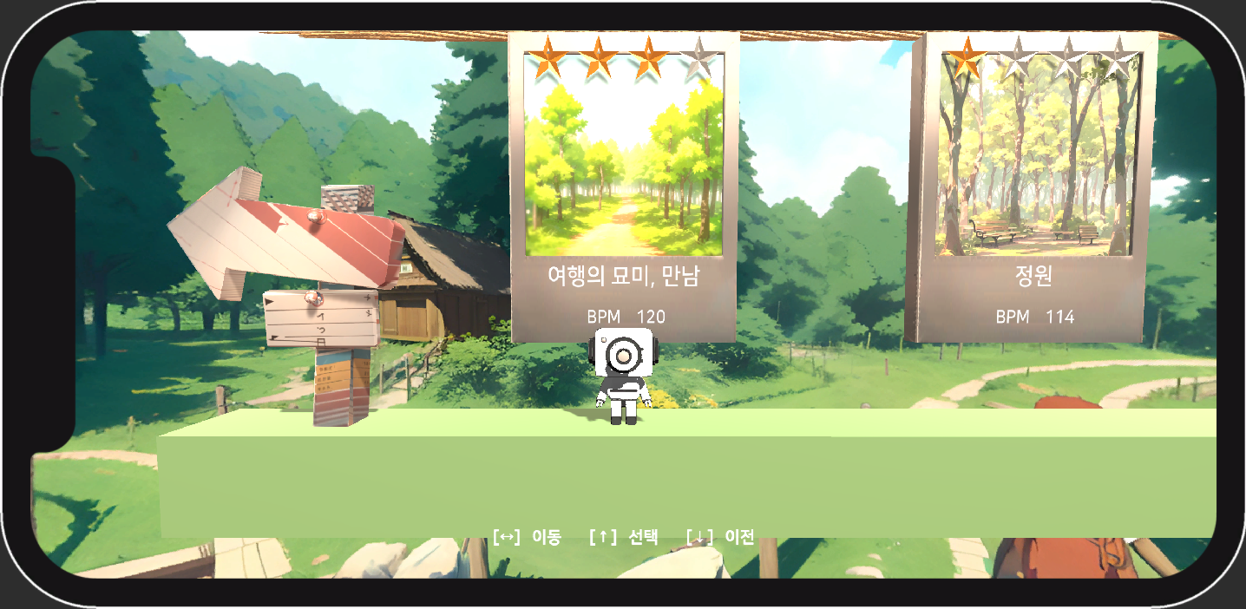

 |  |  | 컴포넌트
 |  |  | STAR
 |  |  | Accuracy

 | INDEX | 이름 | 설명
 | 1 | 별 아이콘 | - 플레이어의 컨트롤 실력에 따라 나오는 아이콘 값으로 정확도와 연관이 있다. - '판정 시스템'을 통해 나온 판정값들을 특정 계산식을 통해 계산하여 별 아이콘을 활성화하여 보여준다.
 | 2 | 정확도 | - 플레이어의 컨트롤 실력에 따라 나오는 랭크값으로 정확도와 연관이 있다. - '판정 시스템'을 통해 나온 판정값들을 특정 계산식을 통해 계산하여 %화 하여 보여준다.

